PPI
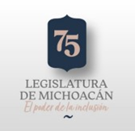 CONGRESO DEL ESTADO DE MICHOACAN Programas y Proyectos de Inversión Del 01/01/2022 al 31/12/2022
 |  |  |  |  | Inversión |  |  | Metas |  |  | % Avance Financiero |  | % Avance Metas
Clave del Programa/ Proyecto | Nombre | Descripción | UR | Aprobado | Modificado | Devengado | Programado | Modificado | Alcanzado | Unidad de medida | Devengado/ Aprobado | Devengado/ Modificado | Alcanzado/ Programado | Alcanzado/ Modificado

SIN INFORMACION QUE REPORTAR

